Module de recherche
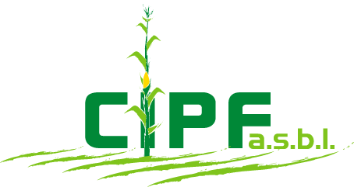

Encoder le nom de la variété recherchée

 |  | Aide pour l'encodage du nom ?

 | Nom exact |  | Code HYB

 | Mandataire |  | Type d'hybride

 | Obtenteur |  | Indice FAO annoncé par le mandataire

 | Inscription |  | Nombre d'années en essais

 |  |  | Réseau de Base | Réseau Probatoire

 | Maïs fourage TP à P (180 < FAO < 230)
 | Basse & Moyenne Belgique

 | Maïs fourage DP à T (230 < FAO < 270)
 | Basse & Moyenne Belgique

 | Maïs grain
 | Basse & Moyenne Belgique

 | Maïs fourage TP à DP (180 < FAO < 250)
 | Sud du Sillon Sambre & Meuse

 | Maïs fourage UP à TP (FAO < 200)
 | Régions froides (400 à 480 m d'altitude)

